Hoja1
COMPARATIVO APLICACIÓN FONDOS

MIPA "EL" |  | ROBERLO MEGAX
Lijado leve y limpieza de superficie con diluyente |  | Lijado y limpieza de superficie con diluyente
Aplicación de masilla P111 en un costado | 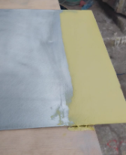 | Aplicación de masilla P111 en un costado | 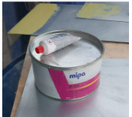
Catalización 4:1 con H5 20% diluyente PU servint | 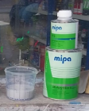 | Catalización 4:1 con P7000 20% diluyente PU servint Tono más claro | 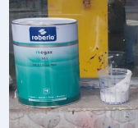
Aplicación 2 manos con intervalo de 7 minutos. Pistola con boquilla 1.8 Sin Wash primer | 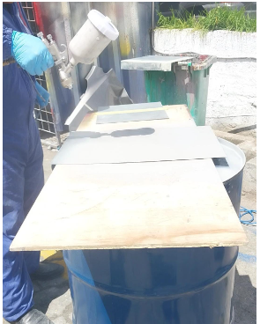 | Aplicación 2 manos con intervalo de 10 minutos. Pistola con boquilla 1.8 Sin Wash primer | 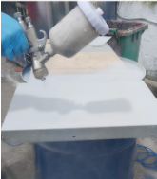
Se deja secar hasta el siguiente día. Mediciones espesor de capa: 80 + 93 + 102 + 89 + 92 - 69 525/6 = 87.5 | 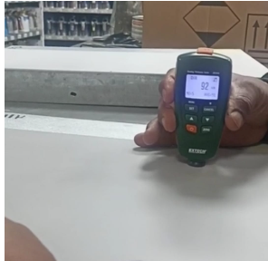 | Se deja secar hasta el siguiente día. Mediciones espesor de capa: 76 + 93 + 101 + 100 + 89 + 102 561/6 = 93.5 | 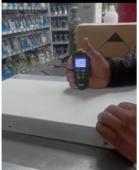
Lija 400 20 pasadas. Filos desprendido | 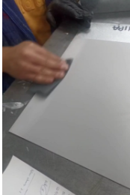 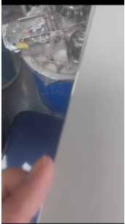 | Lija 400 20 pasadas | 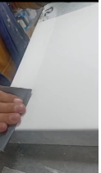 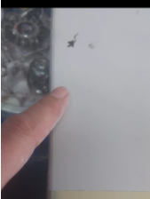
Mayor desprendimiento MIPA | 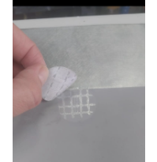 | Menor desprendimiento Roberlo | 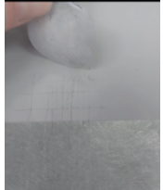
Lijado desde la lata hacia el fondo | 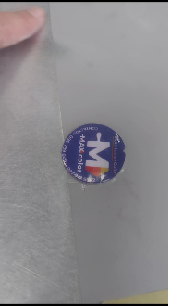 | Lijado desde la lata hacia el fondo | 

